Tarefa 1
 | Comentário
1. Por que as práticas de design de teste não podem ser aplicadas imediatamente após o recebimento dos requisitos?
Após recebermos os requisitos, ele deve ser objeto de estudo e passar pela decomposição de requisitos que consiste em três partes principais: dividir em blocos atômicos, fazer mapa mental e encontrar areas cinzentas. As areas cinzentas são informações não explicitas ou que ficaram em aberto.
2. Em que situações as classes de equivalência e os valores-limite podem existir separadamente? Explique sua resposta e dê exemplos.
Sim, por exemplo uma senha que exige que haja um caracter especial e uma letra maiuscula. Nesses casos as classes de equivalência não possuem intervalo, são chamados de conjuntos.
3. O que é equivalência? O que é uma classe de equivalência?
Equivalênccia é a igualdade de objetos, valores equivalêntes são aqueles processados da mesma maneira por um aplicativo que formam uma classe de equivalência.
4. É possível excluir verificações no meio do intervalo em favor de verificações nos limites dentro do intervalo? Explique sua resposta.
Sim, pois os valores limites também abrangem verificações dentro do intervalo, e normalmente o modo que funicionar os limites também vale para o meio do intervalo. Porém não é recomendado a utilização desse metódo em todo os casos mas sim nos casos em que: os intervalos são muito extensos ou quando o tempo para realização do teste é curto. Os limites são recomendados quando o sistema processa grupos de intervalo de maneira diferente.
5. Imagine que você precise testar um formulário onde cada campo possui um validador. O resultado do trabalho do formulário depende da combinação de dados nos campos. Quais práticas de design de teste devem ser usadas e por quê? Explique sua resposta.
Classes de equivalência e valores limites são excelentes práticas a serem utilizadas nesse caso, pois ao serem utilizadas juntas elas conseguem otimizar os resultados excluindo os testes duplicados, onde alguns testes dos valores limites também estão nos intervalos, assim fazendo os testes de maneira completa e otimizada. Outra forma seria utilizando tabelas de decisão que também funcionam muito bem nesses casos, onde oferecem uma visão ampla das opções e podem ser ainda mais otimizados quando em conjunto com ferramentas certas.
6. Explique como você pode otimizar o número de testes ao trabalhar com tabelas de decisão. Explique sua resposta.
A tabela de decisão, pode ter seu número de testes otimizados quando juntamos a mesma com o teste de pares, ou pairwise, que consiste em uma tecnica para otimizar os valores em uma tabela de decisão. O teste de pares deve ser utilizado quando a tabela de decisão apresenta muitos dados e valores, além de que com algumas ferramentas como PAIRWISE TOOLS fica muito mais rápido a aplicação da tecnica.
7. Descreva como um checklist difere dos casos de teste. Dê exemplos de onde ambos são usados.
Checklist é uma lista onde os itens são testados conforme a tarefa, servem para verificar se o aplicativo funciona perfeitamente, onde mostram um elemento e uma descrição do que é esperado. Já o caso de teste ele além de verificar se a aplicação funciona perfeitamente, ele também serve para encontrar bugs, onde os mesmos apresentam mais detalhes da verificação como etapas a serem realizadas etc... Cheklist pode ser usado para fazer uma verificação de design de um site por exemplo: Página inicial do google, deve haver um botão, deve haver uma barra de pesquisa etc.. Também são usados para fazer checagens no back-end. Já os casos de testes são mais recomendados nas verificações de funcionalidades e back-ends.
8. Qual é a maneira correta de fazer um relatório de bug? Quais elementos de um relatório de bug são necessários? Por quê?
Um relatório de bug deve ser feito de maneira minunciosa e clara e com alguma ferramenta como JIRA. Deve haver: Um ID, um título, etapas de teste, resultado real, resultado esperado e evidências. Deve ser feito dessa maneira para que ao ler o relatório de bug ele seja preciso e claro sobre o bug.
9. Quais são as regras para escrever um título de relatório de bug? O que acontece se você criar um título ruim?
Um bom titulo deve ser claro nos dados: O que estou verificando, o que aconteceu e onde. E não deve ser igual a outro titúlo. Ao escrever um titúlo ruim pode não ser claro e preciso sobre onde está o problema, e pode dificultar o entendimento de quem ler o mesmo.
10. Em que consiste a arquitetura de um aplicativo cliente-servidor? Descreva, resumidamente, a funcionalidade de cada elemento.
Cliente: Se conecta a um servidor e transforma as ações do usuário em solicitações que são enviadas ao servidor. Servidor:Ele processa as solicitações do cliente e envia uma resposta. O cliente é a interface que o usúário interage, ele recebe os comandos do usuário e transforma em uma solicitação que é enviada ao servidor, assim que o servidor recebe essas solicitações ele processa ela realizando todos os cálculos e depois de totalmente processada o servidor retorna uma mensagem para o cliente que exibe ela para o usuário.
11. Descreva as etapas de processamento da solicitação após esta URL ser inserida na barra de endereços do navegador: https://google.com.
O front-end envia uma mensagem ao back-end que processa as informações da solicitação e envia uma resposta ao front-end, que exibe a página inicial do google.
O que é um cache? Por que ele é necessário? Qual regra deve ser seguida ao trabalhar com um cache no teste?
Cache é um tipo de dado armazenado no dispositivo para abrir sites e páginas mais rapidamente. Como eles podem conter bugs, a regra é sempre limpar o cache de um app para testa-lo.
13. Responda às perguntas sobre os protocolos HTTP e HTTPS: - Qual é a diferença entre HTTP e HTTPS? Quando você não deve usar HTTP? - Quais componentes compõem uma solicitação HTTP: para que cada um serve? - Quais métodos HTTP você conhece? Para que eles servem? Dê exemplos de aplicação de diferentes métodos. - O que é um código de resposta HTTP? Quais códigos existem?
1-O HTTP e o HTTPS são um conjunto de transmissão de dados, porém o http transfere informações de forma não muito segura, ou seja para informações pessoais e dados valiosos não é recomendado utilizar esse tipo de transmissão de dados, e sim o https que é mais seguro. 2-A linha inicial : Envia o metodo da solicitação, Cabeçalhos de solicitação: representam informações adicionais que o front-end enviam ao back-end como informações sobre o usuário, Corpo da mensagem: são os dados e comandos enviados pelo front-end em forma de código como JSON. 3-GET:Solicita dados, POST: Envia dados, PUT: Altera dados, DELETE:Apaga dados. o GET pode ser utilizado para visualizar dados de uma tabela, POST para enviar informações como enviar um formulário, PUT para alterar uma senha ou editar informações, DELETE pode ser usado para apagar dados como excluir um perfil de usuário. 4-Um código de status representa a resposta do back-end em relação a mensagem enviada. Existem 5 grupos: Na casa dos 100, significa que a mensagem foi recebida e o processo ainda está em progresso. 200 significa que a solicitação foi realizada com sucesso. 300 significa que o recurso vai ser redirecionado. 400 significa erro. 500 significa erro de servidor.
14. Descreva os componentes que podem compor uma URL. Pelo que cada um é responsável?
Esquema:Protocolo pra transmitir dados; Nome de usuário e senha:Informações do usuário;Nome de host:Endereço exclusivo;Porta: tipo de conexão;Caminho: Endereço exclusivo de uma página web; Parâmetros da solicitação: Informações adicionais enviados ao servidor; Ancôra:Indicador que procura um lugar especifico numa pagina web.
15. Verifique se há erros no JSON Se houver, anexe a versão correta do arquivo.

Link para a ilustração:
https://practicum-content.s3.us-west-1.amazonaws.com/new-markets/qa-final-project/US/7.1.1.png
{ "Menu": { "id": "1", "value": "File", "list": {"items": { "new_doc": { "value": "New", "onclick": "create_new_doc" }, "open_doc": { "value": "Open...", "onclick": "open_doc" }, "save_doc": { "value": "Save", "onclick": "save_doc" }, "save_as_doc":{ "value": "Save as...", "onclick": "save_as_doc" }, "print_option": { "value": "Print options", "onclick":{ "show_print_option":{ "Color": "Saturated", "Black and white printing?": "", "Print Size": "А4" } } } } } } }
16. O que é um banco de dados relacional? Como ele difere de um não relacional?
Um banco de dados relacional consiste em tabelas e links vinculados entre sí. No modelo não relacional o armazenamento de dados está relacionado ao seu tipo, eles podem ser armazenados em "chaves valor", documentos JSON ou gráficos.

Tarefa 2 artefatos
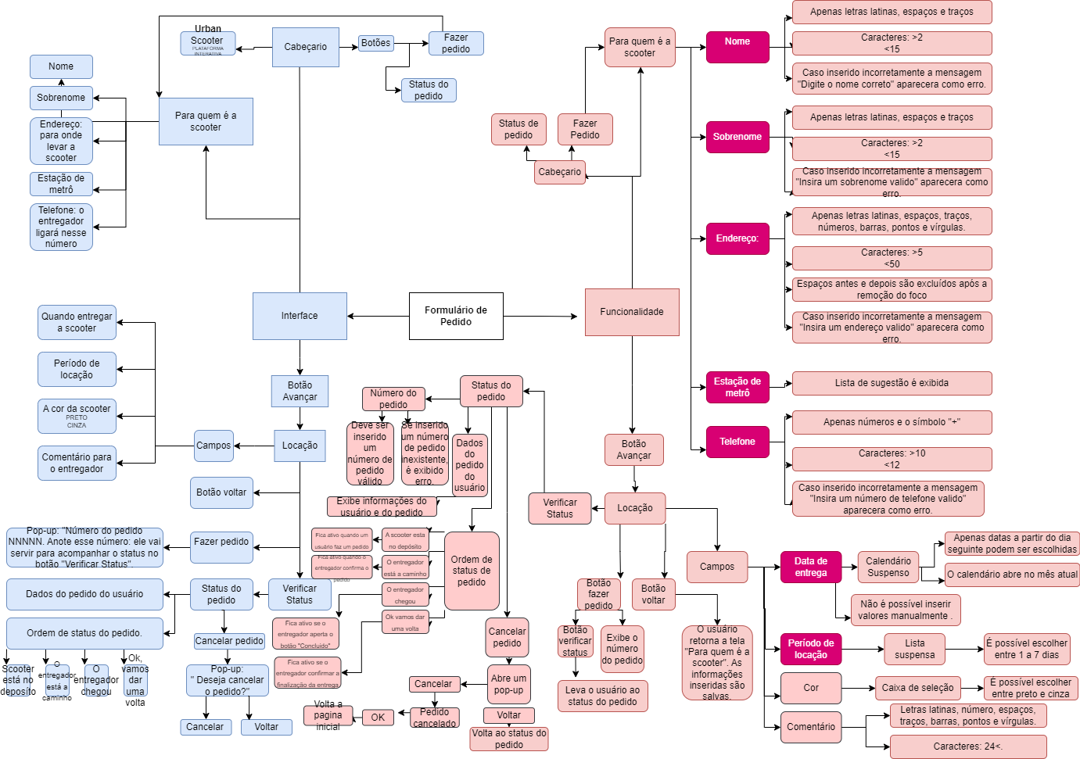
Capturas de tela

Mapa mental

